補足資料_特別区研修所送り込み用データ
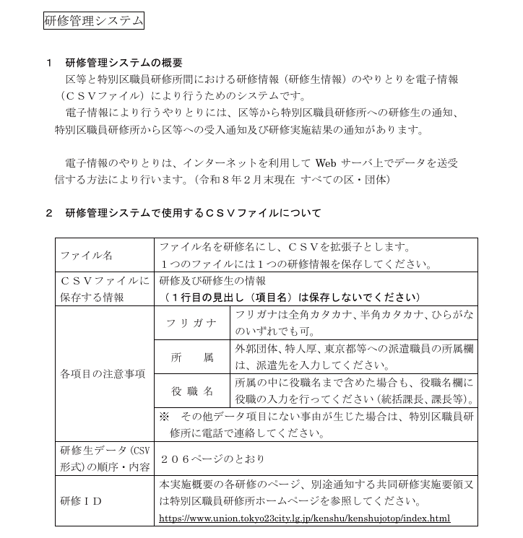
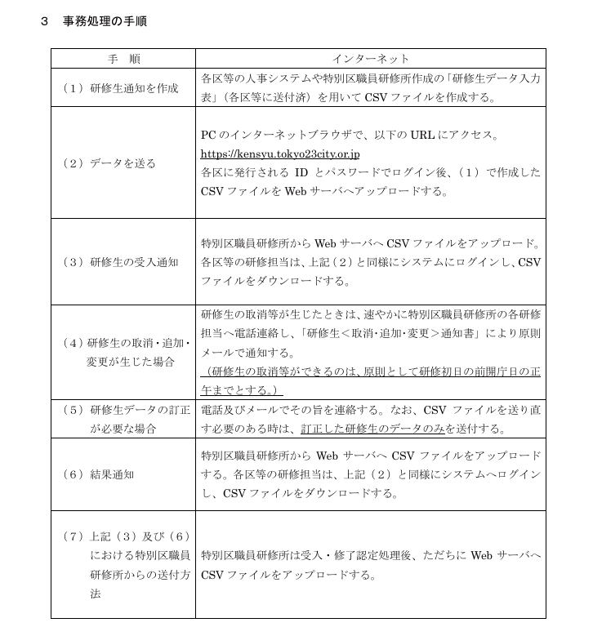
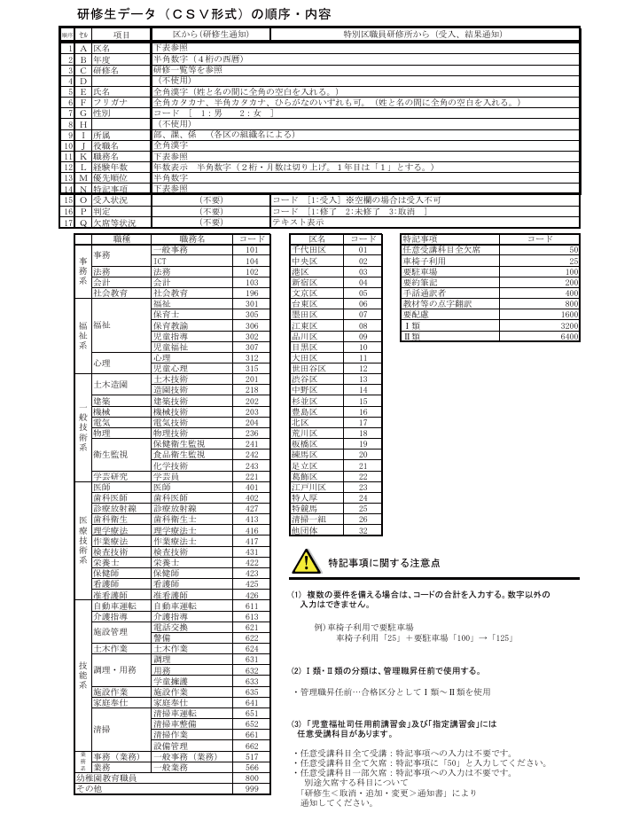
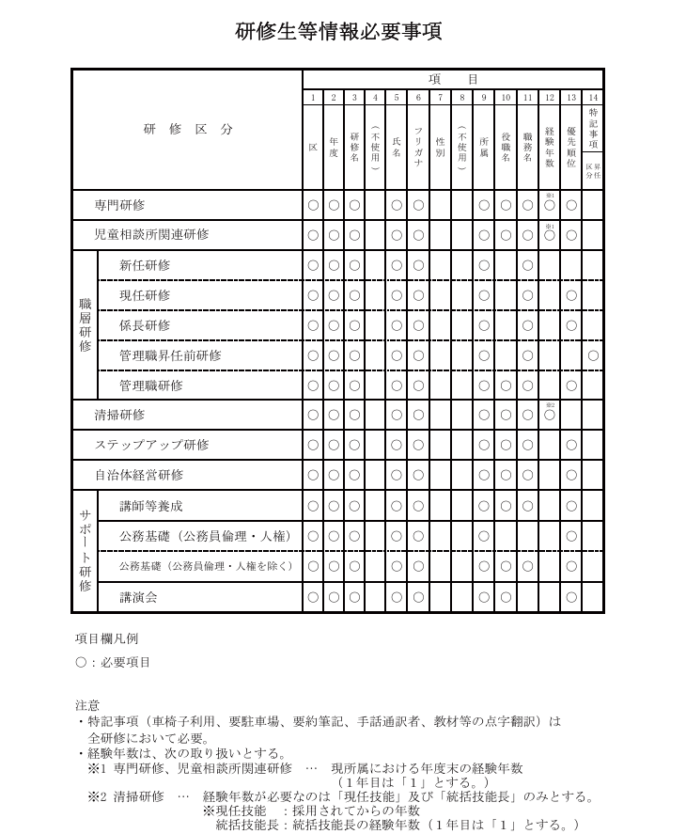
特別区研修所送り込み用データ
 | 特別区研修所へ送付するデータカラムは以下のとおりです。

区コード | 西暦 | 特別区研修コード | 職員番号 | 氏名 | フリガナ | 性別 | 年齢 | 所属 | 職層 | 職務名コード | 経験年数 | 推薦順位
12 | 2026 | 2640803 | 99999999 | 世田谷 太郎 | セタガヤ タロウ | 1 | 32 | 総務部研修担当課 | 係員 | 101 | 0 | 0
※「経験年数」については、CSV出力後に手入力が出来るようにすること。CSV出力時には空欄で差し支えない。

参考資料（特別区職員研修所 令和8年度手引きより抜粋）

